月饼礼盒招标需求
厦航费尔蒙酒店月饼礼盒采购需求
所属部门 | 类别 | 项目名称 | 设计需求 | 参考尺寸 Size （以实际设计为准） | 参考规格及材质 Specification （以实际设计为准） | 参考图片 Image | 数量 QTY | 限价 | 附件
餐饮部 | 印刷品 | 六粒装月饼礼盒设计 | 设计 设计需求普通六粒装月饼盒：月饼盒设计请提供两款元素的设计： A款设计：包装盒可容纳四粒80g月饼加两粒60g月饼，设计请考虑鼓浪屿鹭岛钢琴之岛钢琴元素等设计元素，颜色选择为粽色或者红色，常规款长方形折叠盖概念，含手提袋和内包装盒及单独非塑首页，另附配料表。该款设计为请提供两款选择。 B款设计：结合中秋佳节及酒店定位进行自定义设计，包装盒可容纳四粒80g月饼加两粒60g月饼，颜色选择为粽色或者红色等符合节日气氛的颜色选择，常规款长方形折叠盖概念，含手提袋和内包装盒及单独非塑首页，另附配料表 | 以实际设计为准 |  | 参考提供的设计需求及照片进行设计 | A/B两款设计 | 3,000.00 | 附件酒店log及标志性图片 （可提取设计元素）
 |  | 六粒装月饼礼盒制作 |  | 依照实际设计 |  |  | 3000 | 每款月饼盒含运输及内外包装限价20元及以内
餐饮部 | 印刷品 | 八粒音乐盒制作 | / | 外盒规格：345×120×315mm | 外盒规格：345×120×315mm . 手提袋规格：3870×130×335mm . 内配（60g月饼×8粒）：1. 外盒上层：盒盖采用透明PVC+大面积木纹仿皮纸材料制作成品尺寸，精裱成型。 需要独立可移动的形式（与下盒配置5-6枚磁铁）。 2. 上层内部：盒盖打开后内置黑胶碟唱片结构，定制钢琴音乐内容时长1分45秒，相关音乐结构在上层内部制作成型，含Type-C充电插孔结构，内置金卡纸。 3. 抽屉为木纹充皮纸裱糊单白板成型，配金色金属拉手结构 。 4 .内配4粒158*80*45内盒、300g足克白卡纸印刷、刀版模切成品尺寸后、胶水粘搭成型（注意无需内衬），需要一根缎带固定便于提起内包。 5. 手提袋采用250g白卡纸专咖色印刷覆哑膜，酒店logo烫金工艺，顶部打孔穿金色编织拎绳打卡头工艺。 7 酒店专版加强五层瓦楞外箱红色箱唛，套袋后6盒/箱入箱交货，手袋配套数量侧面入箱。 | 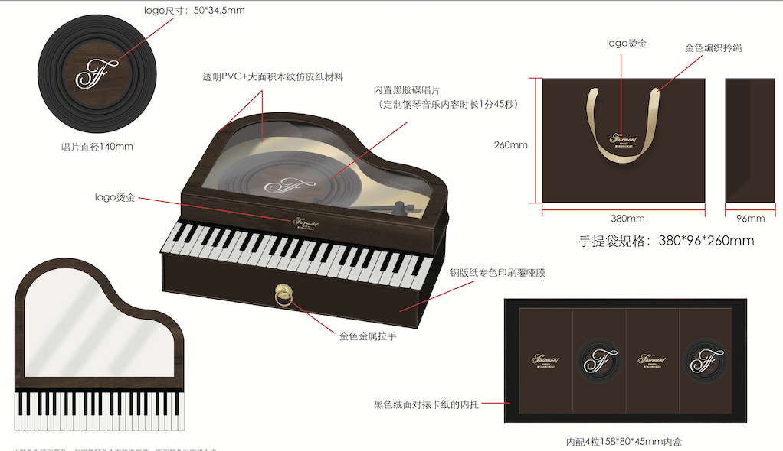 | 1000 | 每款月饼盒含运输及内外包装限价70元及以内
上述设计需单独标记价格，价格涵盖上述产品的设计费用及一次打样费用，设计及制作同一家公司中标即不单独出设计费用；如设计跟制作分开中标，设计费由制作中标供应商支付，版权归属酒店所有。报价需包含:增值税专用发票税费、材料费、外包装箱费、不于胶配料表、人工费、税费、运输费等一切费用。送货需按酒店的进度表准时送到月饼厂;月饼盒价格包含配料表;月饼版面设计及打样费用单独标记、设计单位中标包含在货款中，非设计公司中标后支付相关费用，并确保版面仅限于给厦门航空费尔蒙酒店独家使用。 以上报价需包含：增值税专用发票税费、材料费、外包装箱费、配料表、人工费、税费、运输费等一切费用。

